주요카드 - 판도라 자리
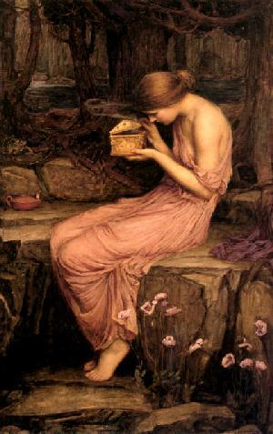
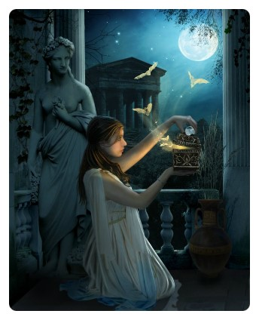

1월 별자리 주제 - 판도라의 상자

1. 판도라

상황 - 호기심에 판도라의 상자를 살짝 열어보는 판도라
 | 호기심때문에 어두운 곳에서 신들이 선물로 준 상자를 살짝 열어서 빼꼼히 보고 있는 판도라.
 | 상자는 살짝 열림 틈으로 빛이 나고 있다.
 | (아래와 예시 이미지와 비슷한 상황 - 단지 상황만 아래와 같은 상황이라고 보시면 되고 배경, 캐릭터의 표현 등은
 | 참고하지 말아 주십시오.)

보조카드 - 헤파이스토스 자리
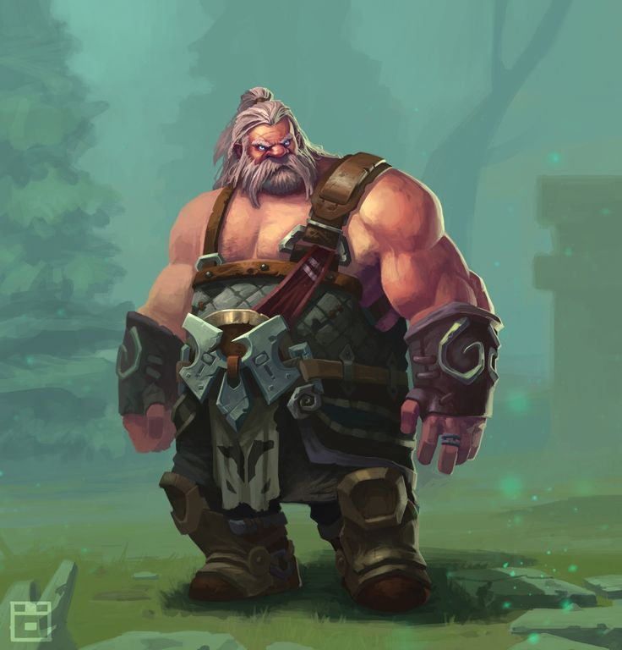

1월 별자리 주제 - 판도라의 상자

2. 헤파이스토스

상황 - 헤파이스토스가 판도라를 조각하고 있다.
 | 헤파이스토스가 아버지의 마음으로 소중하게 에피메테우스에게 시집보낼 여성인 판도라를 정성스럽게 조각하고 있다.
 | (아래와 예시 이미지와 비슷한 상황 - 단지 상황만 아래와 같은 상황이라고 보시면 되고 배경, 캐릭터의 표현 등은
 | 참고하지 말아 주십시오.)

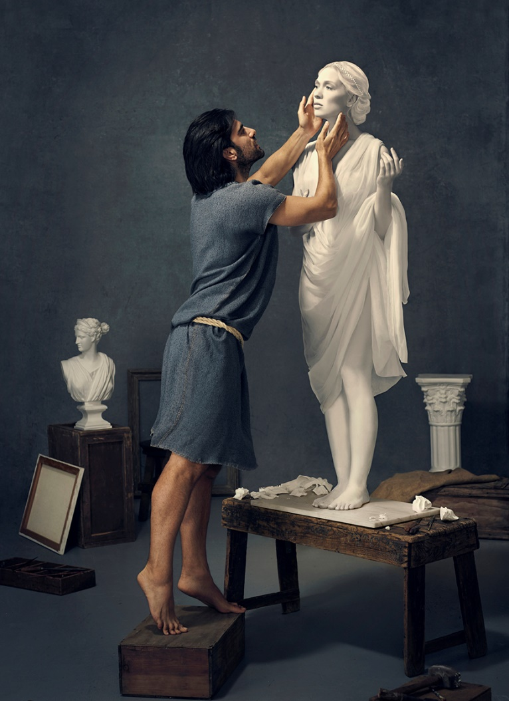
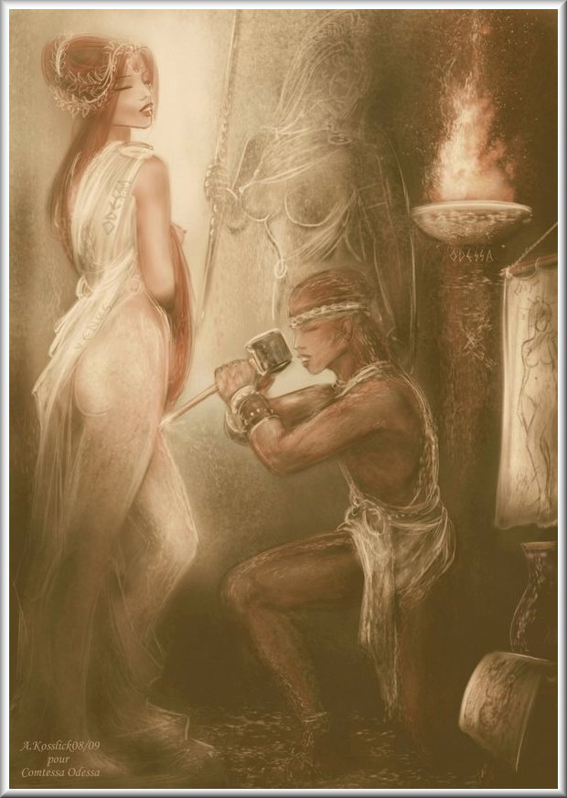

세부 요구 사항 :

 | 1. 헤파이스토스의 외관은 아래와 같이 장인 느낌의 수염난 중년 남자와 같은 모습으로
 | 젊은 판도라와 비교했을 때 판도라의 아버지와 같은 느낌이었으면 합니다.

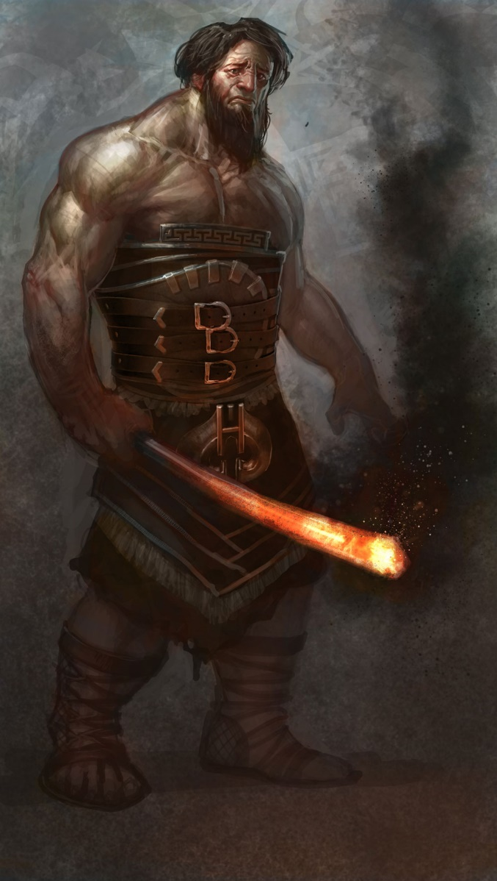
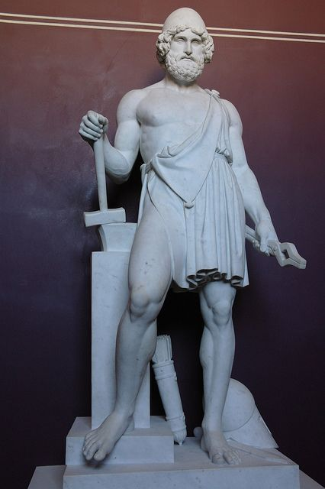

 | 2. 헤파이스토스는 대장장이의 신으로 아래와 같이 작업복을 입고 있으면 합니다.

보조카드 - 에피메테우스 자리
1월 별자리 주제 - 판도라의 상자

3. 에피메테우스

상황 - 에피메테우스가 올림푸스 신들의 중재로 판도라를 만난다.
 | 에피메테우스가 신들이 보내준 판도라를 만나 한눈에 반하고 그녀에게 청혼을 한다.
 | 신이 보냈으므로 판도라에게 하늘에서 빛이 내려오고 에피메테우스는 무릎을 꿇고 그녀를 받아들인다.
 | (아래와 예시 이미지와 비슷한 이미지 - 이미지만 아래와 같은 상황이라고 보시면 되고 캐릭터의 외형 등은
 | 참고하지 말아 주십시오.)




세부 요구 사항 :

 | 1. 판도라에게 아래와 같이 하늘에서 빛이 비춰져 그녀가 신이 보낸 여자라는 것을 알려주면 좋을 것 같습니다.



 | 2. 판도라의 손에 판도라의 상자가 들려 있으면 좋겠습니다.

1월 일반 카드 틀
1월 "판도라의 상자" 작물 테두리

 | 보석함
 | 아래와 같이 위 아래로 긴 팔각형 형태의 테두리로 그 주변에 보석함과 같이 화려한 무늬로 꾸며져 있다.


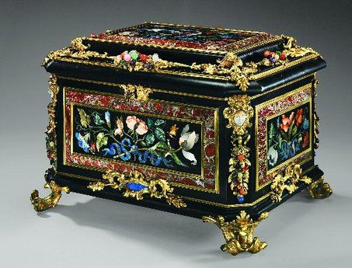
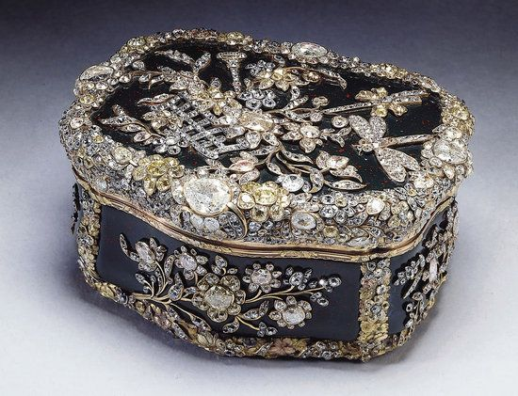

 |  | .

1월 스페셜 홀로그램 카드


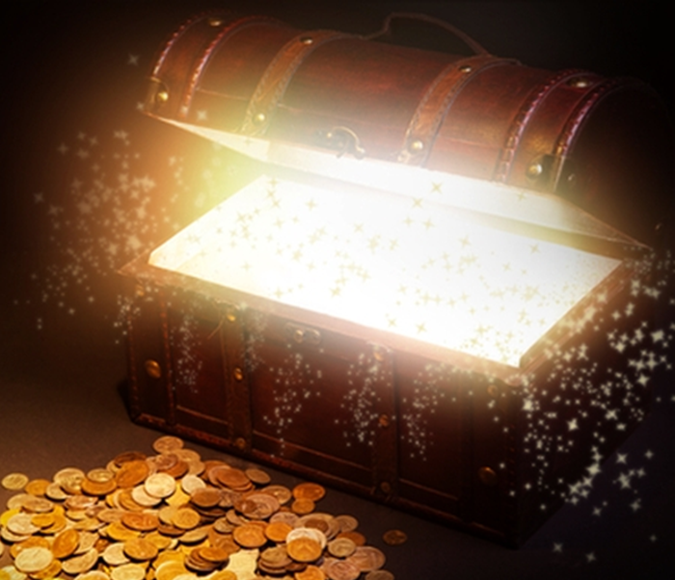
1월 "판도라의 상자" 스페셜 홀로그램 카드 - 판도라의 상자

형태 :
아래와 같이 알 공예품 형식의 판도라 상자.

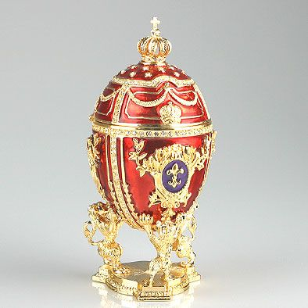
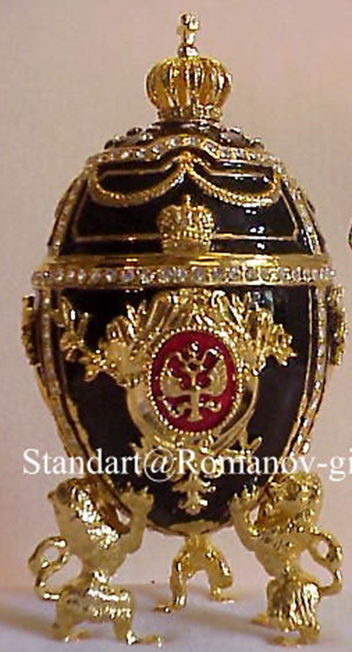

애니메이션 :
1. 상자 안에 무언가 튀어나오려고 판도라 상자 뚜껑이 아래와 같이 들썩인다.


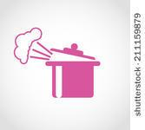


2. 이후 뚜껑이 확 열리면서 안에 있는 내용물이 빛을 내면서 바깥으로 튀어 나온다.

